Portada
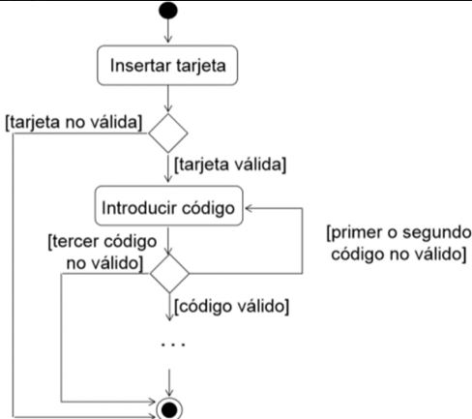
ACTIVIDAD | Flujo de cajero Automático

Fecha | 01/02/2023

Alumno | Milena Giovanovich

Matriz de Prueba. ROL

Caso de | Cajero automático |  | Banco | XXX
Módulo | Ingreso-PIN
ID | Prioridad | Resumen | Precondiciones | Datos de Entrada | Pasos | Resultado Esperado | Estatus | Observaciones
1 | 1 | Validar ingreso de tarjeta | 1-Cajero 2- Tener una tarjeta |  | 1-Ingresar al cajero 2- Poner la tarjeta en la ranura de ingreso | EL cajero debería aceptar la tarjeta y permitirnos ir a "introducir codigo"
2 | Flujo principal | Verificar tarjeta "no válida" | 1-Cajero 2- Tener una tarjeta |  | 1-Ingresar al cajero 2- Poner la tarjeta en la ranura de ingreso | El cajero debería mostrar un mensaje de "tarjeta no válida" y expulsar la tarjeta
3 | 1 | Validar ingreso de código de tarjeta | 1-Cajero 2- Tener una tarjeta válida | Código/Pin= 1234 | 1-Ingresar al cajero 2- Poner la tarjeta en la ranura de ingreso 3-Ingresar PIN 4- apretar el boton de "ingresar" | El cajero debería aceptar el PIN y enviarme a una pantalla donde se visualizan las acciones que se pueden realizar luego
4 |  | Verificar "PIN" incorrecto N°1 | 1-Cajero 2- Tener una tarjeta válida | Código/Pin= 1256 | 1-Ingresar al cajero 2- Poner la tarjeta en la ranura de ingreso 3-Ingresar PIN incorrecto 4-Apretar el boton de "ingresar" | El cajero debería mostrar un mensaje de "PIN no válido" . Mostrar la opción de volver a ingresar el PIN
5 | Flujo Principal | Verificar "PIN" incorrecto N° 2 | 1-Cajero 2- Tener una tarjeta válida | Código/Pin= 1256 | 1-Ingresar al cajero 2- Poner la tarjeta en la ranura de ingreso 3-Ingresar PIN incorrecto 4-Apretar el boton de "ingresar" | El cajero debería mostrar un mensaje de "PIN no válido" . Mostrar la opción de volver a ingresar el PIN
6 |  | Verificar "PIN" incorrecto N°3 | 1-Cajero 2- Tener una tarjeta válida | Código/Pin= 1256 | 1-Ingresar al cajero 2- Poner la tarjeta en la ranura de ingreso 3-Ingresar PIN incorrecto 4-Apretar el boton de "ingresar" | El cajero debería mostrar un mensaje de "PIN no válido" y luego mostrar otro mensaje de "Tarjeta Bloqueada"

